Resumen de ajuste
Resumen de ajuste por lotes: Peones de la minería Generado por: Hery Fecha: domingo, 2 de abril de 2023 20:46:44

Nombre | Sexo | Edad | NivelDe_Estudios | Tamano_Empresa | Sueldo | Años_Trabajados | Año_Recoleccion
Rango | 6-Ocupacion93-PeonesDeLaMineria!A1:A687 | 6-Ocupacion93-PeonesDeLaMineria!B1:B687 | 6-Ocupacion93-PeonesDeLaMineria!C1:C687 | 6-Ocupacion93-PeonesDeLaMineria!D1:D687 | 6-Ocupacion93-PeonesDeLaMineria!E1:E687 | 6-Ocupacion93-PeonesDeLaMineria!F1:F687 | 6-Ocupacion93-PeonesDeLaMineria!G1:G687
Mejor ajuste (ordenado por AIC) | RiskLoglogistic(0;1.0158;14.345) | RiskPearson5(6.9579;176.99) | RiskUniform(0;5.0073) | RiskInvgauss(124.12;4.691) | RiskWeibull(2.2732;2013.8) | RiskExpon(5.965) | RiskGamma(4404570.2;0.00045868)
Función | #NAME? | #NAME? | #NAME? | #NAME? | #NAME? | #NAME? | #NAME?
AIC | -487.115 | 5193.8528 | 2212.1561 | 5766.6121 | 11138.5478 | 3824.2764 | 1898.5422
Mínimo | 0 | 0 | 0 | 0 | 0 | 0 | 0
Máximo | +∞ | +∞ | 5.007299 | +∞ | +∞ | +∞ | +∞
Media | 1.023944 | 29.7058 | 2.50365 | 124.1224 | 1783.827 | 5.965015 | 2020.271137
Moda | 1.005938 | 22.2401 | 0 | 1.5634 | 1560.531 | 0 | 2020.2706784
Mediana | 1.015778 | 26.7043 | 2.50365 | 9.4784 | 1713.926 | 4.134633 | 2020.2709841
Desv. estándar | 0.130729 | 13.3411 | 1.445483 | 638.4757 | 831.174 | 5.965015 | 0.9626266772
Gráfico

Correlación | Sexo | Edad | NivelDe_Estudios | Tamano_Empresa | Sueldo | Años_Trabajados | Año_Recoleccion
Sexo | 1.000
Edad | 0.061 | 1.000
NivelDe_Estudios | 0.188 | -0.243 | 1.000
Tamano_Empresa | 0.281 | 0.070 | 0.229 | 1.000
Sueldo | 0.184 | 0.230 | 0.249 | 0.488 | 1.000
Años_Trabajados | 0.008 | 0.530 | -0.244 | -0.025 | 0.095 | 1.000
Año_Recoleccion | 0.032 | 0.018 | 0.030 | 0.000 | 0.009 | 0.025 | 1.000

Simulacion
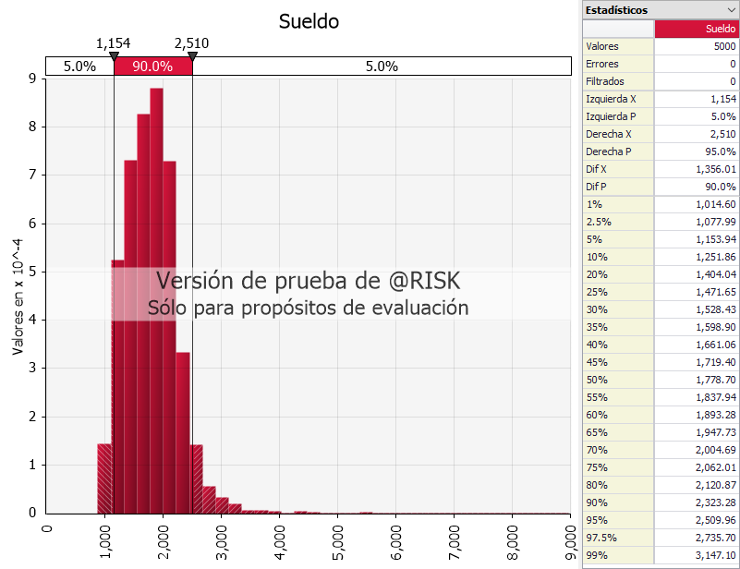
Edad | #NAME? | 19.17422
NivelDe_Estudios | #NAME? | 217.4936
Tamano_Empresa | #NAME? | 0.366472
Intercepto |  | 639.5441
Sueldo | #NAME?

Media | #NAME? | Moda | #NAME? | Desviacion Estandar | #NAME?
Min | #NAME? | Max | #NAME?

